상품제안서
맞춤형 캐릭터 USB메모리 | 상품코드: S20722

 |  |  |  |  |  |  | 02-713-8555 | www.synergygift.co.kr
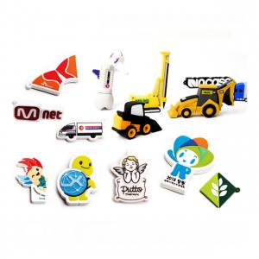 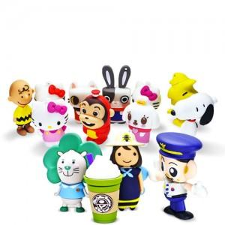

【상세/제작정보】 | <p>* 가격은 일반적인 캐릭터일때의 가격으로 난이도가 높으면 추가비용 발생합니다.&nbsp;</p>

【인쇄/포장옵션】 | 기본디자인 / 포장지포장

【공급단가】 | 수량 | 200~ | 500~ | 1,000~ | 3,000~ | 5,000~
*VAT별도 | 8G | 9,310원 | 8,970원 | 8,620원 | 8,280원 | 8,070원
 | 16G | 9,850원 | 9,490원 | 9,120원 | 8,760원 | 8,540원
 | 32G | 10,390원 | 10,010원 | 9,620원 | 9,240원 | 9,000원
 | 64G | 11,200원 | 10,790원 | 10,370원 | 9,960원 | 9,710원

【상품 URL】 | https://www.synergygift.co.kr:443/src/goods_detail.php?gdno=20722

